상품제안서
[설세트/띠지감사장세트] 송월 AB초크 5매세트 | 상품코드: F17502

 |  |  |  |  |  |  | 02-412-0044 | www.easy1.co.kr
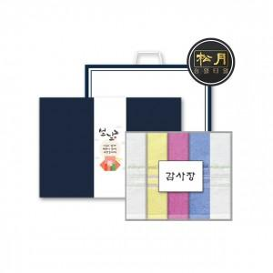

【상세/제작정보】 | <p>*​ 자수비는 5장 모두 인쇄 단가 입니다.</p><p>&nbsp;</p><p>* 설 띠지, 설 감사장, 쇼핑백이 포함된 제품 입니다.&nbsp;</p><p>&nbsp;</p><p>* 감사장에는 주문자의 정보를 붙여 드릴 수 있습니다.</p><p>&nbsp;</p><p>* 띠지는 3가지중 1가지 선택해 주셔야 합니다, 미선택시 랜덤 발송 입니다.&nbsp;</p><p>&nbsp;</p><p>* 수건 나염 인쇄는 무료, 자수는 별도 입니다.&nbsp;</p><p>&nbsp;</p>

【인쇄/포장옵션】 | 실크, 자수 / 쇼핑백

【공급단가】 | 수량 | 50~ | 100~ | 300~ | 500~ | 1,000~
*VAT별도 | 단가 | 17,820원 | 17,160원 | 16,500원 | 15,840원 | 15,440원

【상품 URL】 | http://www.easy1.co.kr/src/goods_detail.php?gdno=17502

